crie valores ficticios para ess
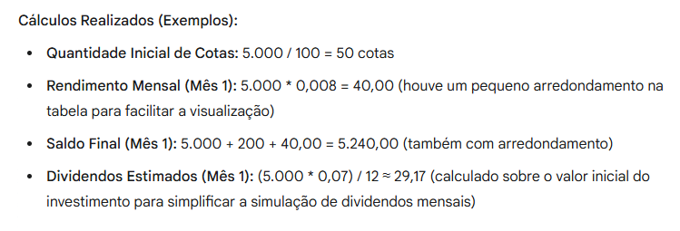
Período (Mês) | Saldo Inicial (R$) | Aporte Mensal (R$) | Quantidade inicial de Cotas | Rendimento Mensal (R$) | Saldo Final (R$) | Dividendos Estimados (R$)
0 | 5,000.00 | 0 | #DIV/0! | 40.00 | #DIV/0! | 29.17
1 | 5,000.00 | 200 | 25 | 40.00 | 5,065.00 | 29.17
2 | 5,241.60 | 200 | 26.21 | 41.93 | 5,309.74 | 30.58
3 | 5,485.13 | 200 | 27.43 | 43.88 | 5,556.44 | 32.00
4 | 5,730.61 | 200 | 28.65 | 45.84 | 5,805.11 | 33.43
5 | 5,978.05 | 200 | 29.89 | 47.82 | 6,055.76 | 34.87
6 | 6,227.47 | 200 | 31.14 | 49.82 | 6,308.43 | 36.33
7 | 6,478.89 | 200 | 32.39 | 51.83 | 6,563.12 | 37.79
8 | 6,732.34 | 200 | 33.66 | 53.86 | 6,819.86 | 39.27
9 | 6,987.82 | 200 | 34.94 | 55.90 | 7,078.66 | 40.76
10 | 7,245.40 | 200 | 36.23 | 57.96 | 7,339.59 | 42.26
11 | 7,505.08 | 200 | 37.53 | 60.04 | 7,602.65 | 43.78
12 | 7,766.92 | 200 | 38.83 | 62.14 | 7,867.89 | 45.31

